Competencia perfecta 1
Enunciado

De un mercado en competencia perfecta se conocen las funciones de oferta y demanda:
 |  |  | Qd= 1800-20xP
 |  |  | Qo= 1000+20xP
Considere una empresa que opera en ese mercado, cuya función de costos totales es la siguiente:
 | CT=0.0018*Q3 – 0.33*Q2 + 24*Q + 900

Determine:
a) El precio y la cantidad de equilibrio
b) Las funciones de Costo Medio y Costo Marginal
c) La cantidad a producir que maximiza el beneficio, por un análisis total
d) La cantidad a producir que maximiza el beneficio, por un análisis marginal
e) Mínimo precio al cual puede operar la empresa
f) Qué ocurre si los costos fijos se incrementan de 900 a 1200?

a)El precio y la cantidad de equilibrio

Solución

1800-20P=1000+20P
40P=800
P=20
Q=1800-20*20=1400
Q=1000+20*20=1400
 |  |  |  |  |  | MERCADO
P | Qd | Qo
0 | 1800 | 1000
5 | 1700 | 1100
10 | 1600 | 1200
15 | 1500 | 1300
20 | 1400 | 1400
25 | 1300 | 1500
30 | 1200 | 1600
35 | 1100 | 1700
40 | 1000 | 1800
45 | 900 | 1900

b)Las funciones de Costo Medio y Costo Marginal

Empresa |  |  | Q | CT | CF | CV | CMe | CMg
CT= 0,0018x3 - 0,33x2 + 24x + 900 |  |  | 0 | 900 | 900 | 0
CMe=CT/Q |  |  | 20 | 1262.4 | 900 | 362.4 | 63.1 | 12.96
Cme= 0,0018x2 - 0,33x + 24 + 900/x |  |  | 40 | 1447.2 | 900 | 547.2 | 36.2 | 6.24
CMg= DCT/DQ |  |  | 60 | 1540.8 | 900 | 640.8 | 25.7 | 3.84
CMg= 0,0054x2-0,66x+24 |  |  | 80 | 1629.6 | 900 | 729.6 | 20.4 | 5.76
 |  |  | 100 | 1800 | 900 | 900 | 18.0 | 12
 |  |  | 112 | 1977.3504 | 900 | 1077.3504 | 17.655 | 17.8176
 |  |  | 120 | 2138.4 | 900 | 1238.4 | 17.8 | 22.56
 |  |  | 140 | 2731.2 | 900 | 1831.2 | 19.5 | 37.44
 |  |  | 160 | 3664.8 | 900 | 2764.8 | 22.9 | 56.64
 |  |  | 180 | 5025.6 | 900 | 4125.6 | 27.9 | 80.16
 | CMe | CMg
0
20 | 63.1 | 12.96
40 | 36.2 | 6.24
60 | 25.7 | 3.84
80 | 20.4 | 5.76
100 | 18.0 | 12
112 | 17.7 | 17.8176
120 | 17.8 | 22.56
140 | 19.5 | 37.44
160 | 22.9 | 56.64
180 | 27.9 | 80.16
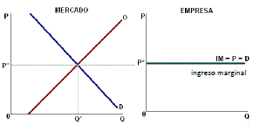

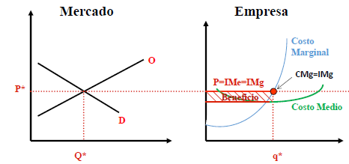

c)La cantidad a producir que maximiza el beneficio, por un análisis total

 | Análisis Total
 | Q | CT | P | IT=QxP | Beneficio
 | 0 | 900.0 | 20 | 0 | -900.00 | cf |  |  | BENEFICIO= INGRESO TOTAL - CONSTO TOTAL
 | 20 | 1262.4 | 20 | 400 | -862.40 |  |  |  | B= IT-CT
 | 40 | 1447.2 | 20 | 800 | -647.20 |  |  |  |  | IT= PXQ
 | 60 | 1540.8 | 20 | 1200 | -340.80 |  |  |  |  | CT FUNCIÓN
 | 80 | 1629.6 | 20 | 1600 | -29.60 |  |  |  |  | CT=Cme*Q
 | 100 | 1800.0 | 20 | 2000 | 200.00
 | 112 | 1977.4 | 20 | 2240 | 262.65
 | 120 | 2138.4 | 20 | 2400 | 261.60
 | 140 | 2731.2 | 20 | 2800 | 68.80
 | 160 | 3664.8 | 20 | 3200 | -464.80
 | 180 | 5025.6 | 20 | 3600 | -1425.60

 |  |  |  | B= 20xQ - (0.0018*Q3 – 0.33*Q2 + 24*Q + 900) |  |  |  | B= IT-CT = PXQ - (CMeXQ) = (P-Cme)XQ

d)La cantidad a producir que maximiza el beneficio, por un análisis marginal

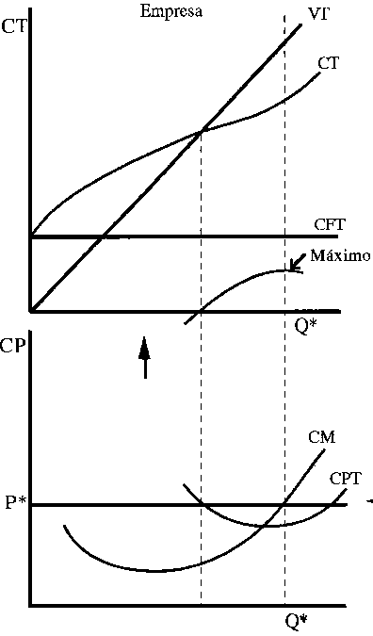
 | CMg | IMg=P=d | CMe
0
20 | 12.96 | 20 | 63.1
40 | 6.24 | 20 | 36.2
60 | 3.84 | 20 | 25.7
80 | 5.76 | 20 | 20.4
100 | 12 | 20 | 18.0
112 | 17.8176 | 20 | 17.7
120 | 22.56 | 20 | 17.8
140 | 37.44 | 20 | 19.5
160 | 56.64 | 20 | 22.9
180 | 80.16 | 20 | 27.9
Si el nivel de producción es menor que el determinado por la igualdad P=CMg, es decir, si IMg > CMg, a la firma le conviene seguir produciendo ya que una unidad adicional producida le reportará un beneficio adicional (o marginal) mayor que el costo de producir esa unidad extra (o marginal)
Si el nivel de producción es mayor que el determinado por la igualdad P=CMg, es decir, si IMg < CMg, a la firma le conviene disminuir la producción ya que una unidad menos le reportará un beneficio adicional (o marginal) menor que el costo de producir esa unidad extra (o marginal)
 | Análisis Marginal
 | Q | CMg | IMg=P=d | CMe
 | 0
 | 20 | 12.96 | 20 | 63.1
 | 40 | 6.24 | 20 | 36.2
 | 60 | 3.84 | 20 | 25.7
 | 80 | 5.76 | 20 | 20.4
 | 100 | 12 | 20 | 18.0
 | 112 | 17.8176 | 20 | 17.7
 | 120 | 22.56 | 20 | 17.8
 | 140 | 37.44 | 20 | 19.5
 | 160 | 56.64 | 20 | 22.9
 | 180 | 80.16 | 20 | 27.9

Img=CMg
CMg= 0,0054x2-0,66x+24=20 |  |  |  |  |  |  | Img=dIT/dQ
 |  |  |  |  |  |  | IT=PxQ=20xQ
0,0054x2-0,66x+4=0 |  | X= | 115.83 |  |  |  | Img=20=P=Ime
 |  |  |  | IT | CT | B
IMg=IMe=P
 |  |  | Q=115 | 2300 | 2033.325 | 266.7
 |  |  | Q=116 | 2320 | 2053.1328 | 266.9

e)Mínimo precio al cual puede operar la empresa

 | CMg | IMg=P=d | CMe
0 |  | 17.65
20 | 12.96 | 17.65 | 63.1
40 | 6.24 | 17.65 | 36.2
60 | 3.84 | 17.65 | 25.7
80 | 5.76 | 17.65 | 20.4
100 | 12 | 17.65 | 18.0
112 | 17.8176 | 17.65 | 17.7
120 | 22.56 | 17.65 | 17.8
140 | 37.44 | 17.65 | 19.5
160 | 56.64 | 17.65 | 22.9
180 | 80.16 |  | 27.9
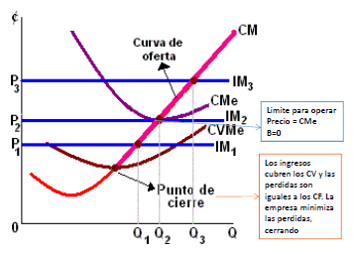
 | Q | CMg | IMg=P=d | CMe
 | 0
 | 20 | 12.96 | 17.65 | 63.1
 | 40 | 6.24 | 17.65 | 36.2
 | 60 | 3.84 | 17.65 | 25.7
 | 80 | 5.76 | 17.65 | 20.4
 | 100 | 12 | 17.65 | 18.0
 | 112 | 17.8176 | 17.65 | 17.655
 | 120 | 22.56 | 17.65 | 17.8
 | 140 | 37.44 | 17.65 | 19.5
 | 160 | 56.64 | 17.65 | 22.9
 | 180 | 80.16 | 17.65 | 27.9

 |  |  |  |  |  |  | CT=Cme*Q
 |  |  |  |  |  |  | IT=P*Q
 |  |  |  |  |  |  | B=(P-Cme)*Q
f)Que ocurre si los costos fijos se incrementan de 900 a 1200?

 | CT=0.0018*Q3 – 0.33*Q2 + 24*Q + 1200

Competencia perfecta 2
 | Enunciado

 |  | De un mercado en competencia perfecta se conocen los siguientes datos de oferta y demanda:
 |  | Determine:
 |  |  |  | P | Qd | Qo
 |  |  |  | 160 | 580 | 490
 |  |  |  | 240 | 500 | 650
 |  |  |  | 320 | 420 | 810
 |  | a)Calcule analíticamente las funciones de oferta y demanda
 |  | b)El precio y la cantidad de equilibrio del mercado
 |  | Considere una empresa que opera en ese mercado, cuya función de costos totales es la siguiente: CT=3*Q3 - 33*Q2 + 141*Q + 120.
 |  | Determine:
 |  | c)El costo fijo, el costo variable y el costo total para cantidades de producción de 0 a 10
 |  | d)Las funciones de Costo Medio y Costo Marginal
 |  | e)La cantidad a producir que maximiza el beneficio, por un análisis total
 |  | f)La cantidad a producir que maximiza el beneficio, por un análisis marginal
 |  | g)Cuál es el precio limite de mercado en el cual puede operar esta empresa?

 | Solución

 |  | e/f | 6
 |  | g | 105
a y b

q | 550
p | 190

CT=3*Q3 - 33*Q2 + 141*Q + 120.
CTMe= 3*Q^2-33*Q+141-120/Q
CMg= 9*Q^2-66*Q+141

Q | CF | CV | CT | CTMe | CMg | IT | BE
0 | 120 | 0 | 120
1 | 120 | 111 | 231 | 231.00 | 84 | 190 | -41
2 | 120 | 174 | 294 | 147.00 | 45 | 380 | 86
3 | 120 | 207 | 327 | 109.00 | 24 | 570 | 243
4 | 120 | 228 | 348 | 87.00 | 21 | 760 | 412
5 | 120 | 255 | 375 | 75.00 | 36 | 950 | 575
6 | 120 | 306 | 426 | 71.00 | 69 | 1140 | 714
7 | 120 | 399 | 519 | 74.14 | 120 | 1330 | 811
8 | 120 | 552 | 672 | 84.00 | 189 | 1520 | 848
9 | 120 | 783 | 903 | 100.33 | 276 | 1710 | 807
10 | 120 | 1110 | 1230 | 123.00 | 381 | 1900 | 670

Monopolio 1
Enunciado

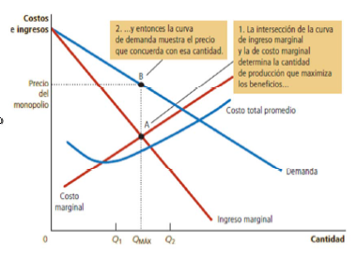
De una empresa en un mercado en monopolio se conocen las siguientes funciones de demanda y costos totales:
 |  |  |  | Qd=1000-P
 |  |  |  | CT=0.0018*Q3 – 1.7*Q2 + 670*Q + 50000

Determinar:
a) Las funciones de Costo Medio, Costo Marginal e ingreso marginal
b) La cantidad a producir que maximiza el beneficio, por un análisis marginal
c) La cantidad a producir que maximiza el beneficio si la empresa formara parte de un mercado competitivo

Img=CMg | CMg=0,0054Q*Q-3,4*Q+670 |  |  |  |  | P=1000-1Q
 |  |  |  |  |  | IT=PxQ=(1000-Q)xQ=1000Q-Q²
 |  |  |  |  |  | Img=1000-2Q
 |  |  |  |  |  | y=a+bx

 |  | 0,0054Q²-3,4*Q+670=1000-2Q |  |  | Q max B

a)Las funciones de Costo Medio, Costo Marginal e ingreso marginal
b)La cantidad a producir que maximiza el beneficio, por un análisis marginal

Solución
 | CT=0.0018*Q3 – 1.7*Q2 + 670*Q + 50000

 | CMg=3*0,0018*Q2-2*1,7*Q+670
 | Cme= 0,0018Q2-1,7Q+670+50000/Q

 | Qd=1000-P |  | P=1000-Q

 | IT=PxQ | IT=f(Q)
 | IT=(1000-Q)*Q=1000Q-Q2
 | Img=Delta IT/Delta Q |  | Img=dIT/dQ
 | Img= 1000-2Q

 |  |  | Img=CMg
 |  |  | CMg = 0,0054x2-3,4x+670 = 1000-2x = Img |  |  |  |  | 78914.4278 | 68914.4278 | 10000
 |  |  | 0,0054x2-1,4x-330=0
 | Precio | CME | CMg | Img
0 | 1000 |  |  | 1,000.00
100 | 900 | 1,018.00 | 384.00 | 800.00
200 | 800 | 652.00 | 206.00 | 600.00
300 | 700 | 488.67 | 136.00 | 400.00
409 | 591 | 398.06 | 182.72 | 182.00
500 | 500 | 370.00 | 320.00 | -
600 | 400 | 381.33 | 574.00 | (200.00)
700 | 300 | 433.43 | 936.00 | (400.00)
800 | 200 | 524.50 | 1,406.00 | (600.00)
900 | 100 | 653.56 | 1,984.00 | (800.00)
 |  |  | X= | 409 | P= | $ 591.24
 |  |  |  |  |  |  | IT-CT
Q | Precio | IT | CT | CME | CMg | Img | Beneficio
0 | 1000 | 0 | 50,000.00 |  |  | 1,000.00 | -50,000.00
100 | 900 | 90000 | 101,800.00 | 1,018.00 | 384.00 | 800.00 | -11,800.00
200 | 800 | 160000 | 130,400.00 | 652.00 | 206.00 | 600.00 | 29,600.00
300 | 700 | 210000 | 146,600.00 | 488.67 | 136.00 | 400.00 | 63,400.00
409 | 591 | 241719 | 162,804.57 | 398.06 | 182.72 | 182.00 | 78,914.43
500 | 500 | 250000 | 185,000.00 | 370.00 | 320.00 | - | 65,000.00
600 | 400 | 240000 | 228,800.00 | 381.33 | 574.00 | -200.00 | 11,200.00
700 | 300 | 210000 | 303,400.00 | 433.43 | 936.00 | -400.00 | -93,400.00
800 | 200 | 160000 | 419,600.00 | 524.50 | 1,406.00 | -600.00 | -259,600.00
900 | 100 | 90000 | 588,200.00 | 653.56 | 1,984.00 | -800.00 | -498,200.00

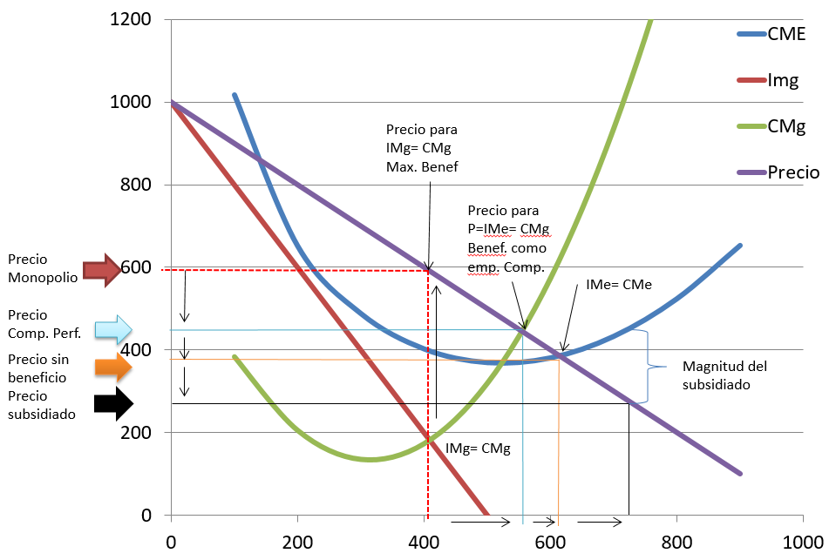

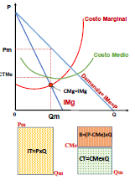

c)La cantidad a producir que maximiza el beneficio si la empresa formara parte de un mercado competitivo
 | CMg=0,0054Q*Q-3,4*Q+670 |  |  | P=1000-1Q
 | 0,0054Q²-3,4*Q+670=1000-Q

P=1000-Q |  | CMg = 0,0054x2-3,4x+670 |  |  |  |  | B=IT-CT
IMg=P |  |  |  |  |  |  | B=(PXQ)-(CMexQ)
 |  |  | P=CMg |  |  |  | B=(P-Cme)xQ
 |  |  | CMg = 0,0054x2-3,4x+670 = 1000-x = P
 |  |  | 0,0054x2-2,4x-330=0
 |  |  | X= | 555 | P= | 445

d)Que ocurre si los costos fijos se incrementan de 50000 a 60000?

Indice Herfindahl 1
Enunciado

Utilizando el índice de Herfindahl, determine el grado de concentración económica en un mercado con las siguientes características:

 |  | Cantidad de empresas | % Participacion de mercado
 | Empresa 1 | 1 | 40.00
 | Empresa 2-6 | 5 | 8.00
 | Empresa 7-16 | 10 | 2.00

Solución

 |  | Cantidad de empresas | % Participacion de mercado | %² | Indice Herfindahl | 2 | 2 | 2 | 2 | 2 | 2 | 2 | 2 | 2 | 2 | 8 | 8 | 8 | 8 | 8 | 40
 | Empresa 1 | 1 | 40.00 | 1600 | 1600 | 4 | 4 | 4 | 4 | 4 | 4 | 4 | 4 | 4 | 4 | 64 | 64 | 64 | 64 | 64 | 1600
 | Empresa 2-6 | 5 | 8.00 | 64 | 320 |  |  |  |  |  |  |  |  |  |  |  |  |  |  |  | 1960
 | Empresa 7-16 | 10 | 2.00 | 4 | 40
 |  |  |  |  | 1960
 |  |  |  |  | Moderadamente concentrada

 | Que ocurre si la empresa 1 compra 3 empresa con 2% de participación de mercado?

 | Que ocurre si la empresa 1 compra 1 empresa con 8% de participación de mercado?

Distr. Ingreso (GINI)
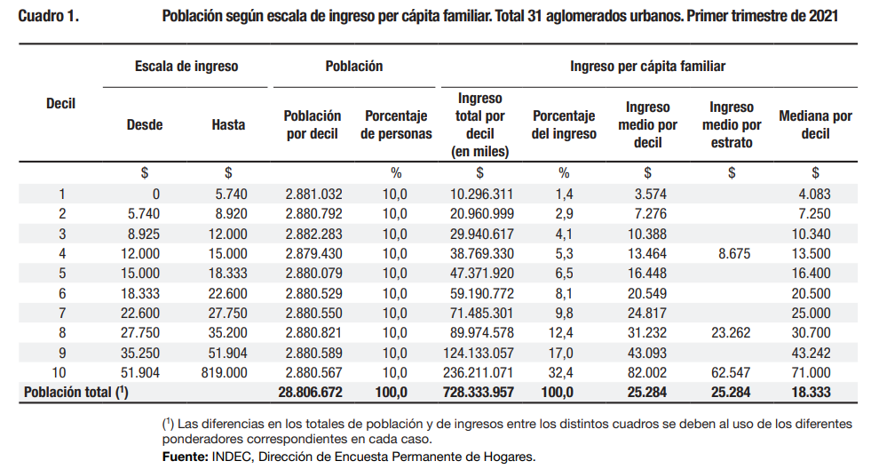

 |  | DECIL | % ACUM. POB | % INGRESO | % ACUM INGR | PROM. POB. DEC. | PERF. IGUALDAD | PROM INGR DEC | C. LORENZ
 |  | 0 | 0 |  | 0 | 0 |  |  | 0
 |  | 10 | 10 | 1.4 | 1.44 | 5 | 50 | 0.7 | 7.2
 |  | 10 | 20 | 2.9 | 4.38 | 15 | 150 | 2.9 | 29.1
 |  | 10 | 30 | 4.1 | 8.5 | 25 | 250 | 6.4 | 64.4
 |  | 10 | 40 | 5.3 | 13.8 | 35 | 350 | 11.2 | 111.5
 |  | 10 | 50 | 6.5 | 20.3 | 45 | 450 | 17.1 | 170.5
 |  | 10 | 60 | 8.1 | 28.4 | 55 | 550 | 24.4 | 243.5
 |  | 10 | 70 | 9.8 | 38.2 | 65 | 650 | 33.3 | 333
 |  | 10 | 80 | 12.4 | 50.6 | 75 | 750 | 44.4 | 444
 |  | 10 | 90 | 17.0 | 67.6 | 85 | 850 | 59.1 | 591
 |  | 10 | 100 | 32.4 | 100 | 95 | 950 | 83.8 | 838
 |  |  |  |  |  | 100 |  | 100
 |  |  |  |  |  | A+B= | 5000 | B= | 2832.2
 |  |  |  |  |  |  | A= | 2167.8
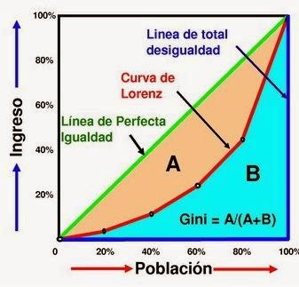
 |  |  |  |  |  |  | GINI APROX= | 0.43
0 | 0
5 | 5 | 0.7
15 | 15 | 2.9
25 | 25 | 6.4
35 | 35 | 11.2
45 | 45 | 17.1
55 | 55 | 24.4
65 | 65 | 33.3
75 | 75 | 44.4
85 | 85 | 59.1
95 | 95 | 83.8
100 | 100 | 100.0

Fuente: | https://www.indec.gob.ar/uploads/informesdeprensa/ingresos_1trim21492288B743.pdf

